1
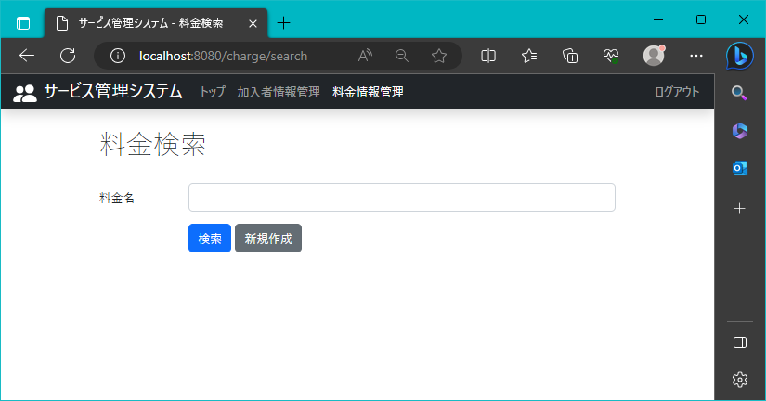
!2023/8/8

 | 料金検索画面の表示

2
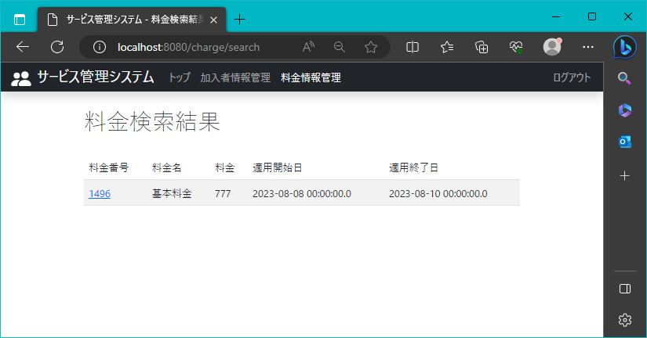
2023-08-08

 | 検索結果画面の表示

3
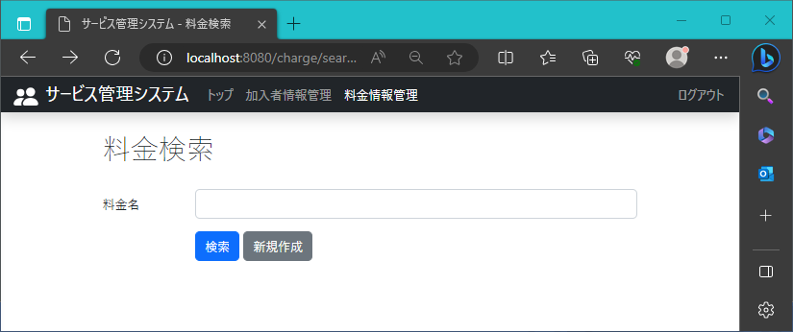
2023-08-08

 | 料金名の右に料金検索枠を表示

5
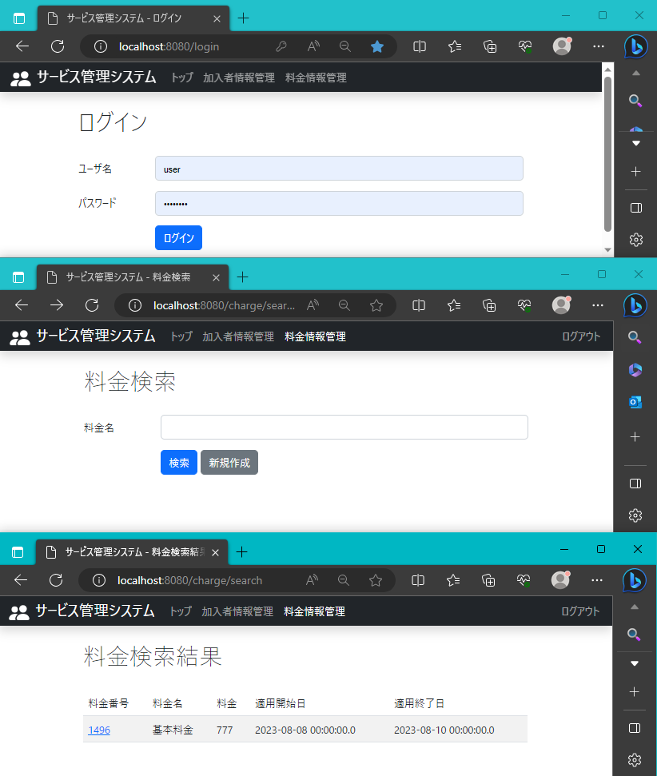
2023-08-08

 | ナビバーに料金情報管理リンクの表示

6
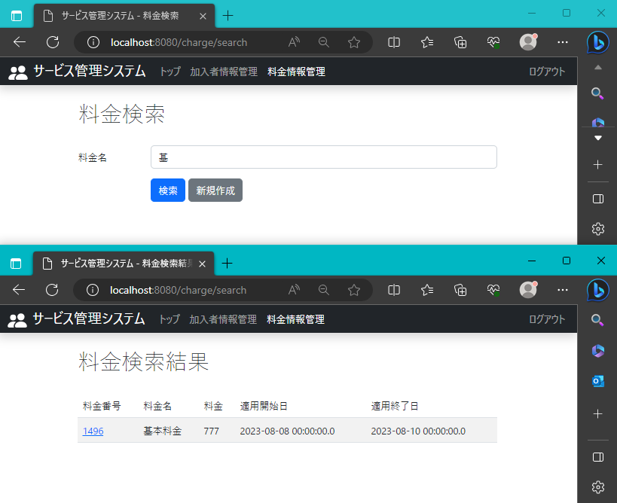
2023-08-08

 | 入力文字の一部が、登録されている料金名に一致したレコードがすべて表示

7
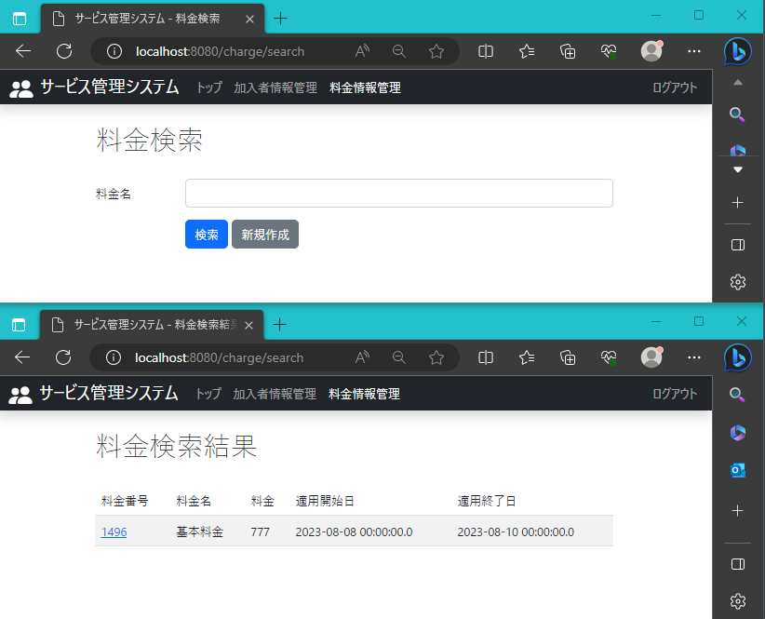
2023-08-08

 | 登録されている料金名のレコードがすべて表示。

8

2023-08-08

 | 登録情報の料金名に該当しない情報であるため、何も表示されない

